Sheet2 (2)
广州医科大学附属第三医院实验室家具清单
序号 | 产品名称 | 基本规格(L*W*H)mm（±20cm互不计价） | 单位 | 数量 | 基本参数（达到或优于） | 设计方案 | 单价（元） | 总价（元）
1 | 吊柜-1（双面） | 2480*600*600 | 组 | 16 | 全木结构：门板：采用18MM厚优质中纤板双面贴三聚氰胺板；柜体：采用15MM厚优质中纤板双面贴三聚氰胺板；带一层层板 | 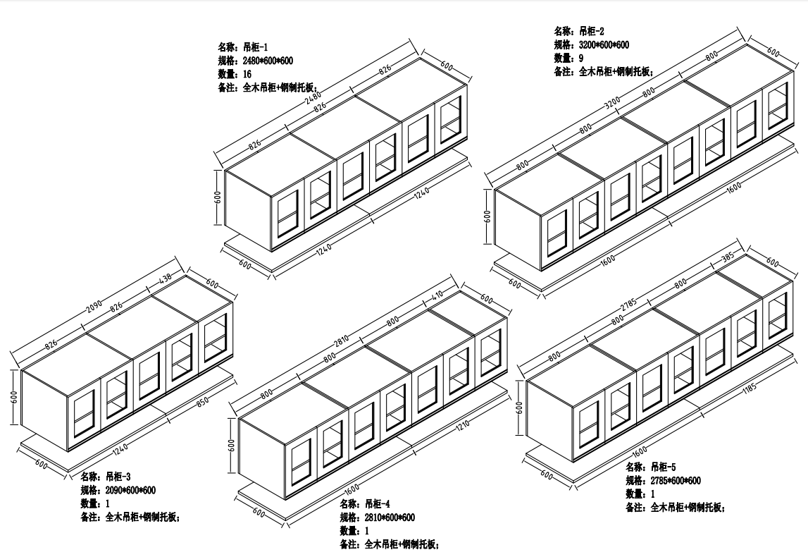
2 | 吊柜-1托板 | 2480*600*20 | 组 | 16 | 1.0mm冷轧钢板折弯而成
3 | 吊柜-2（双面） | 3200*600*600 | 组 | 9 | 全木结构：门板：采用18MM厚优质中纤板双面贴三聚氰胺板；柜体：采用15MM厚优质中纤板双面贴三聚氰胺板；带一层层板
4 | 吊柜-2托板 | 3200*600*20 | 组 | 9 | 1.0mm冷轧钢板折弯而成
5 | 吊柜-3（双面） | 2090*600*600 | 组 | 1 | 全木结构：门板：采用18MM厚优质中纤板双面贴三聚氰胺板；柜体：采用15MM厚优质中纤板双面贴三聚氰胺板；带一层层板
6 | 吊柜-3托板 | 2090*600*20 | 组 | 1 | 1.0mm冷轧钢板折弯而成
7 | 吊柜-4（双面） | 2810*600*600 | 组 | 1 | 全木结构：门板：采用18MM厚优质中纤板双面贴三聚氰胺板；柜体：采用15MM厚优质中纤板双面贴三聚氰胺板；带一层层板
8 | 吊柜-4托板 | 2810*600*20 | 组 | 1 | 1.0mm冷轧钢板折弯而成
9 | 吊柜-5（双面） | 2785*600*600 | 组 | 1 | 全木结构：门板：采用18MM厚优质中纤板双面贴三聚氰胺板；柜体：采用15MM厚优质中纤板双面贴三聚氰胺板；带一层层板
10 | 吊柜-5托板 | 2785*600*20 | 组 | 1 | 1.0mm冷轧钢板折弯而成
11 | 全钢通风柜 | 1800*800*2250 | 台 | 1 | 产品说明:台面为 墨绿色 实芯理化板，具有强度高耐腐蚀，耐磨，绿色环保。柜体为全钢结构，喷涂颜色为灰白色经环氧树脂高温烘烤喷涂，具有防锈，易清洁，耐酸碱腐蚀，颜色亮丽等特点。 1.配数显控制面板，4个多功能防水万能插座，LED照明灯。 2.配1组活动单门单抽钢柜。 3.配电动风阀及管道风机(包含对接房间天花管道)※※※保证台面高度850mm，台面前方不要凸起风机功率需要满足使用需求※※ | 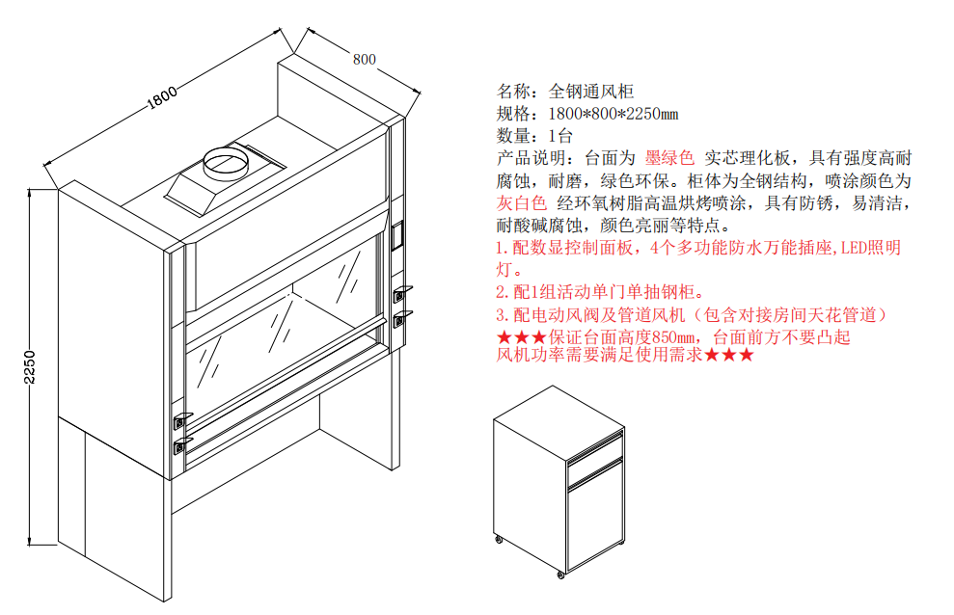
 | 备注：全部货物到达交货地点，安装、调试并验收合格后，乙方提供合同、该批次等额合法发票、双方签名的验收单后，甲方在180天内支付该批次货物款项。

